PC3
 | PROYECTO: | MANTENIMIENTO POR RESULTADOS DE LA RED ESTATAL DE LA PROVINCIA DEL CAÑAR
 | UBICACIÓN: | ABSCISA 6+970.00, TRAMO III, BARBACOTE II-CAÑAR
 | LONGITUD: | 100 metros
 | COORDENADAS: | ZONA17 9706099N, 731689E
 | PROVINCIA: | Cañar

Nro. | Especificacion | DESCRIPCIÓN | UNIDAD | CANTIDAD | P. UNITARIO | P. TOTAL
 |  | RECUPERACION DE VIA
1 | 303-4(2) | Excavación en Suelo | m3 | 2315.83 |  | 0.00
2 | 404-4(1) | Capa de rodadura de hormigón asfáltico de 10 cm. de espesor | m2 | 770.40 |  | 0.00
3 | 405-2(1) | Asfalto MC para imprimación | l | 1155.60 |  | 0.00
4 | 404-1 | Base, Clase 1 | m3 | 406.82 |  | 0.00
5 | 403-1 | Sub-base Clase 1 | m3 | 581.18 |  | 0.00
6 | 309-6-(4)E | Transporte de mezcla asfáltica para capa de rodadura, DMT=45 KM | m3-km | 4506.84 |  | 0.00
7 | 309-6-(5)E | Transporte de base, DMT=45 KM | m3-km | 23799.12 |  | 0.00
8 | 309-6-(5)E | Transporte de subbbase, DMT=45 KM | m3-km | 33998.74 |  | 0.00
9 | 309-4-(2) | Transporte de material de excavación ( Transporte libre 500 mts ), DMT=25 KM | m3-km | 149120.04 |  | 0.00
10 | 503(3) | Hormigón estructural de cemento Portland, Clase C (f'c=180 kg/cm2, cunetas, bordillos, cunetones, etc) | m3 | 69.34 |  | 0.00
11 | 401(2) | Relleno compactado con material de mejoramiento | m3 | 1421.98 |  | 0.00
12 | 309-6-(5)E | Transporte de material de mejoramiento, DMT=45 KM | m3-km | 83185.68 |  | 0.00
13 | 401-4- | Estabilización con material petreo (pedraplen) | m3 | 933.00 |  | 0.00
14 | 309-6-(5)E | Transporte de material petreo, DMT=45 KM | m3-km | 54580.50 |  | 0.00
15 | 708-5(1) | Señales a lo largo de la carretera | u | 4.00 |  | 0.00
16 | 606-1(1b) | Geotextil no tejido NT2000 | m2 | 1530.00 |  | 0.00
17 | 606-1(1b) | Geomalla biaxial | m2 | 1602.00 |  | 0.00
18 |  | ALCANTARILLA Y SUBDRENES |  |  |  | 0.00
19 | 307-2(1) | Excavación y relleno para estructuras | m3 | 212.46 |  | 0.00
20 | 303-4(1) | Excavación en Suelo | m3 | 3780.56 |  | 0.00 | 3780.56
21 | 304-6(2) | Excavación para cunetas y encauzamientos | m3 | 160.00 |  | 0.00 | 160.00
22 | 503(5) | Replantillo de Hormigón ciclopeo, f'c=180 kg/m2 | m3 | 13.25 |  | 0.00
23 | 503(2) | Hormigón estructural de cemento Portland, f´c=280 kg/cm2 | m3 | 10.98 |  | 0.00
24 | 504(1) | Acero de refuerzo en barras fy=4200 kg/cm2 | Kg | 1245.47 |  | 0.00
25 | 108-1 | Replanteo y nivelación de ejes para alcantarillas y drenes | m | 533.00 |  | 0.00
26 | 602-(2A)k | Tubería de acero corrugado D = 1.20 e = 2,0 mm | m | 23.00 |  | 0.00
27 | 607-6E | Tubería para subdrenes (D=160 mm) | m | 158.00 |  | 0.00
28 | 607-6E | Tubería para subdrenes (D=200 mm) | m | 352.00 |  | 0.00
29 | 309-6-(8)E | Transporte de material filtrante, DMT=45 KM | m3-km | 198851.15 |  | 0.00
30 | 606-1(2) | Material filtrante para subdren | m3 | 3399.16 |  | 0.00
31 | 606-1(1b) | Geotextil no tejido parar subdren NT1600 | m2 | 6538.00 |  | 0.00
32 |  | MEDIDAS SOCIO AMBIENTALES |  |  |  | 0.00
33 | 205 -(1) | Agua para control de polvo | lt³ | 80.00 |  | 0.00
34 | 205 E | Plastico para control de polvo | m2 | 300.00 |  | 0.00
35 | 201 (1) jE | Alquiler de baterías sanitarias móviles, incluye instalación, desinstalación, accesorios y limpieza | u/mes | 2.00 |  | 0.00
36 | 310 - (1) | Disposición final de materiales / escombrera | m3 | 4418.37 |  | 0.00
37 | 201-(1)fE | Basurero | u | 4.00 |  | 0.00
38 | 201-(1) | Tanque de almacenamiento de grasas y aceites. | u | 1.00 |  | 0.00
39 | ESP 5006 | Extintores PQS 20 lbs | u | 1.00 |  | 0.00
40 | ESP 5005 | Botiquín de primeros auxilios | u | 1.00 |  | 0.00
41 | 711- (1) | Señalización Ambiental (los sufijos determinan las características). | u | 2.00 |  | 0.00
42 | 708-5(1) b | Letreros verticales temporales (2,40 x 1,20 m.). | u | 2.00 |  | 0.00
43 | 711 | Señalización ambiental (preventiva: 0.60m x o.60m) - rótulos y señales informativas- preventivas temporales | u | 2.00 |  | 0.00
44 | 711-(1) c | Señalización ambiental - (preventiva / conos de seguridad / h= 90 cm) | u | 10.00 |  | 0.00
45 | 711 -1 a. | Señalización ambiental (preventiva 0,75 m x 0,75 m) Rótulos ambientales | u | 2.00 |  | 0.00
46 | 710 | Señalización preventivas - (cinta de seguridad) | m | 300.00 |  | 0.00
47 | ESP 5004 | Suministro y colocación de postes delineadores (20 usos) | u | 40.00 |  | 0.00
48 | 220 - (1) | Comunicados radiales. | u | 1.00 |  | 0.00
49 | 204-1 | Paso peatonal | u | 1.00 |  | 0.00
50 | 206-(01) | Área sembrada | m2 | 2733.44 |  | 0.00
51 | 220 (5) | Charlas de concientización | m3 | 1.00 |  | 0.00
52 | 104-2a | Control Ambiental | mes | 2.00 |  | 0.00
53 |  | Indemnizacionm | global | 1.00 |  | 0.00
TOTAL |  |  |  |  |  | 0.00

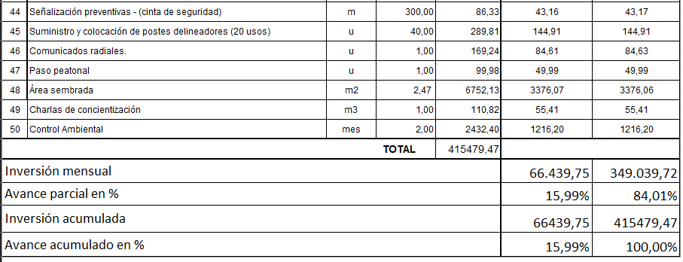

NOTA: ESTE PRESUPUESTO DE OBRA FUE PROPORCIONADO POR LA DIRECCIÓN DISTRITAL DEL MTOP-CAÑAR

 |  |  | Presupuesto total |  | 535479.47

